PRO100 ЕГЭ
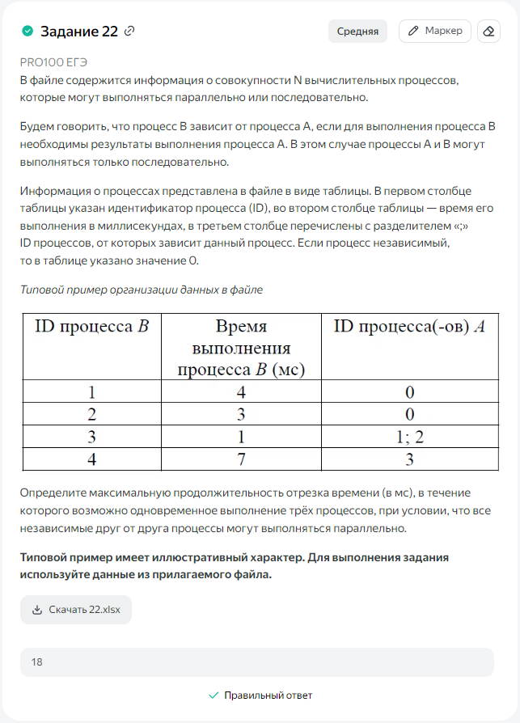
ID процесса B | Время выполнения процесса B (мс) | ID процессов A | 1 | 2 | 3 | 4 | 5 | 6 | 7 | 8 | 9 | 10 | 11 | 12 | 13 | 14 | 15 | 16 | 17 | 18 | 19 | 20 | 21 | 22 | 23
1 | 4 | 0 | 1 | 2 | 3 | 4
2 | 4 | 0 | 1 | 2 | 3 | 4
3 | 4 | 1 |  |  |  |  | 1 | 2 | 3 | 4
4 | 3 | 1 |  |  |  |  |  | 1 | 2 | 3
5 | 7 | 0 |  |  |  |  |  |  |  |  | 1 | 2 | 3 | 4 | 5 | 6 | 7
6 | 6 | 3; 4 |  |  |  |  |  |  |  |  | 1 | 2 | 3 | 4 | 5 | 6
7 | 1 | 0 |  |  |  |  | 1
8 | 3 | 6 |  |  |  |  |  |  |  |  |  |  |  |  |  |  |  | 1 | 2 | 3
9 | 7 | 6 |  |  |  |  |  |  |  |  |  |  |  |  |  |  | 1 | 2 | 3 | 4 | 5 | 6 | 7
10 | 21 | 0 | 1 | 2 | 3 | 4 | 5 | 6 | 7 | 8 | 9 | 10 | 11 | 12 | 13 | 14 | 15 | 16 | 17 | 18 | 19 | 20 | 21
 |  |  | 3 | 3 | 3 | 3 | 3 | 3 | 3 | 3 | 3 | 3 | 3 | 3 | 3 | 3 | 3 | 3 | 3 | 3 | 2 | 2 | 2 | 0 | 0
 |  |  | 1 | 2 | 3 | 4 | 5 | 6 | 7 | 8 | 9 | 10 | 11 | 12 | 13 | 14 | 15 | 16 | 17 | 18

